Ficha NutricionalESLA Quarteira
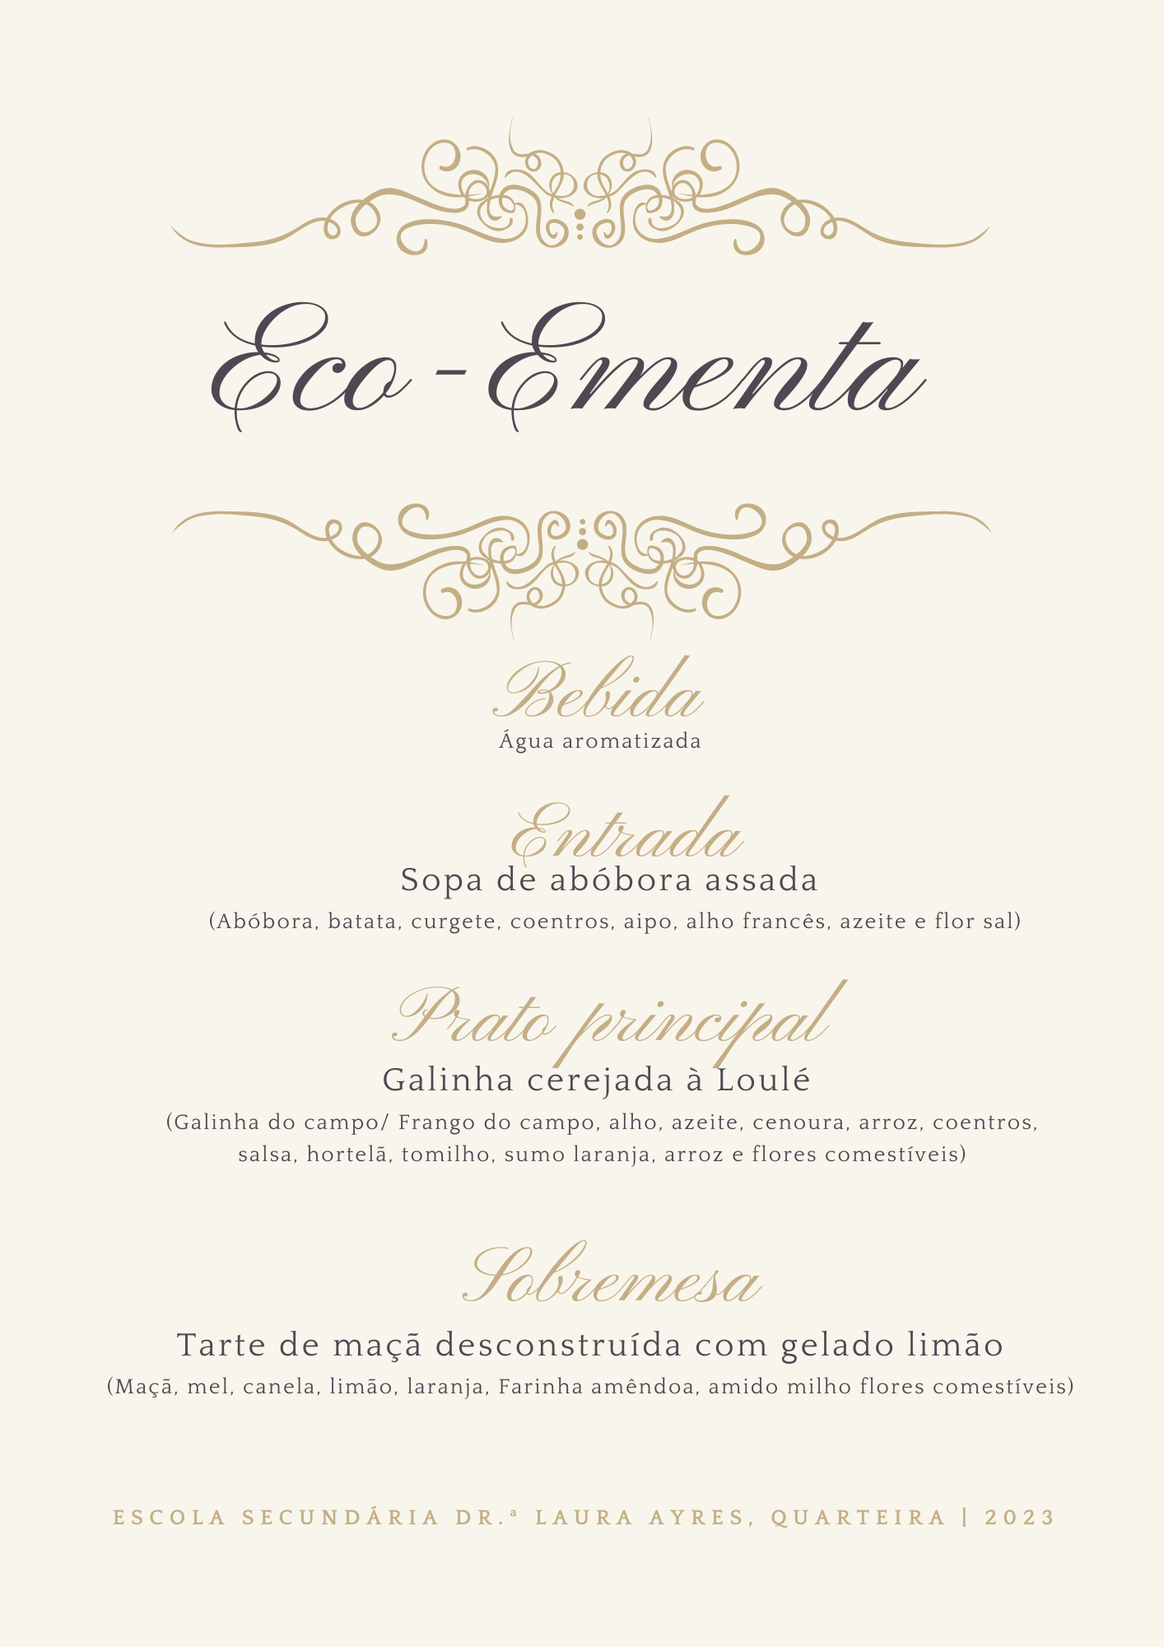

 |  |  | VALOR NUTRICIONAL
 |  |  |  |  |  |  |  |  |  |  | 100g

 |  |  | Nome do alimento | Energia | Energia | Lípidos | Proteínas [g] | Hidratos de carbono | Açúcares | Alergénicos
 |  |  |  | [kcal] | [kJ] | [g] |  | [g] | [g]
 |  |  | laranja | 48.000 | 201.000 | 2.000 | 1.100 | 8.900 | 8.900 | Não contém
 |  |  | abóbora | 275.000 | 1175.000 | 5.000 | 7.500 | 42.500 | 35.000 | Não contém
 |  |  | cebola | 12.800 | 55.040 | 0.128 | 0.576 | 1.984 | 1.408 | Não contém
 |  |  | alho | 21.600 | 90.900 | 0.180 | 1.140 | 3.390 | 0.390 | Não contém
 |  |  | batata | 135.000 | 573.000 | 0.000 | 3.750 | 28.800 | 1.800 | Não contém
 |  |  | Azeite | 719.2 | 2960 | 79.92 | 0.000 | 0.000 | 0.000 | Não contém
 |  | Creme de abóbora assada com laranja | coentros | 14 | 58.5 | 0,6/2 | 1.2 | 0.9 | 0.75 | Não contém
 |  |  | sal | q.b. | q.b. | q.b. | q.b. | q.b. | q.b.
 |  |  |  | 1225.600 | 5113.440 | 87.228 | 15.266 | 86.474 | 48.248

 | Galinha cerejada à Loulé |  | Nome do alimento | Energia | Energia | Lípidos | Proteínas [g] | Hidratos de carbono | Açúcares | Alergénicos
 |  |  |  | [kcal] | [kJ] | [g] |  | [g] | [g]
 |  |  | Galinha | 605 | 2546.5 | 11 | 125.95 | 0 | 0 | Não contém
 |  |  | Arroz | 485.8 | 2058 | 0.56 | 9.38 | 109.34 | 0.196 | Não contém
 |  |  | cebola | 24 | 103.2 | 0.24 | 1.08 | 3.72 | 2.64 | Não contém
 |  |  | alho | 21.6 | 90.9 | 0.18 | 1.14 | 3.39 | 0.39 | Não contém
 |  |  | Azeite | 89.9 | 370 | 9.99 | 0 | 0 | 0 | Não contém
 |  |  | laranja | 72 | 301.5 | 3 | 1.65 | 13.35 | 13.35 | Não contém
 |  |  | cenoura | 37.5 | 106 | 0 | 0.9 | 6.6 | 6.15 | Não contém
 |  |  | sal | q.b | q.b | q.b | q.b | q.b | q.b | Não contém
 |  |  | coentros | 14 | 58.5 | 0,6/2 | 1.2 | 0.9 | 0.75 | Não contém
 |  |  |  | 1349.8 | 5634.6 | 24.97 | 141.3 | 137.3 | 23.476

Tarte de maçã desconstruída com gelado de limão |  |  | Nome do alimento | Energia | Energia | Lípidos | Proteínas [g] | Hidratos de carbono | Açúcares | Alergénicos
 |  |  |  | [kcal] | [kJ] | [g] |  | [g] | [g]
 |  |  | Ovo | 149 | 621.000 | 10.8 | 13 | 0.000 | 0.000 | Não contém
 |  |  | Bebida de aveia | 26.5 | 110.000 | 1.05 | 1.8 | 2.100 | 2.000 | Não contém
 |  |  | laranja | 12.8 | 55.040 | 0.128 | 0.576 | 1.984 | 1.408 | Não contém
 |  |  | Farinha de amêndoa | 624 | 2611.000 | 64 | 20 | 9.000 | 4.600 | Não contém
 |  |  | maçã alcobaça | 91.5 | 384.000 | 0.75 | 0.3 | 19.050 | 19.050 | Não contém
 |  |  | Canela | 63 | 264.000 | 0.64 | 0.78 | 11.100 | 11.100 | Não contém
 |  |  | Gelado erva principe | 132 | 561.000 | 0 | 0.4 | 32.600 | 32.600 | Não contém
 |  |  | Limão | 31 | 130 | 0.3 | 0.5 | 1.9 | 1.9 | Não contém
 |  |  | Açúcar | 312 | 1328 | 0 | 0 | 78 | 78 | Não contém
 |  |  |  | 1441.8 | 6064.04 | 77.668 | 37.356 | 155.734 | 150.658

 |  |  | Sopa 2 pax | 1225.60 | 5113.44 | 87.23 | 15.27 | 86.47 | 48.25
 |  |  | Prato Principal 2 pax | 1349.80 | 5634.60 | 24.97 | 141.30 | 137.30 | 23.48
 |  |  | Sobremesa 2 pax | 1441.80 | 6064.04 | 77.67 | 37.36 | 155.73 | 150.66
 |  |  | Total por 2 pax | 4017.20 | 16812.08 | 189.87 | 193.92 | 379.51 | 222.38
 |  |  | Total por 1 pax | 2008.60 | 8406.04 | 94.93 | 96.96 | 189.75 | 111.19

